关系图
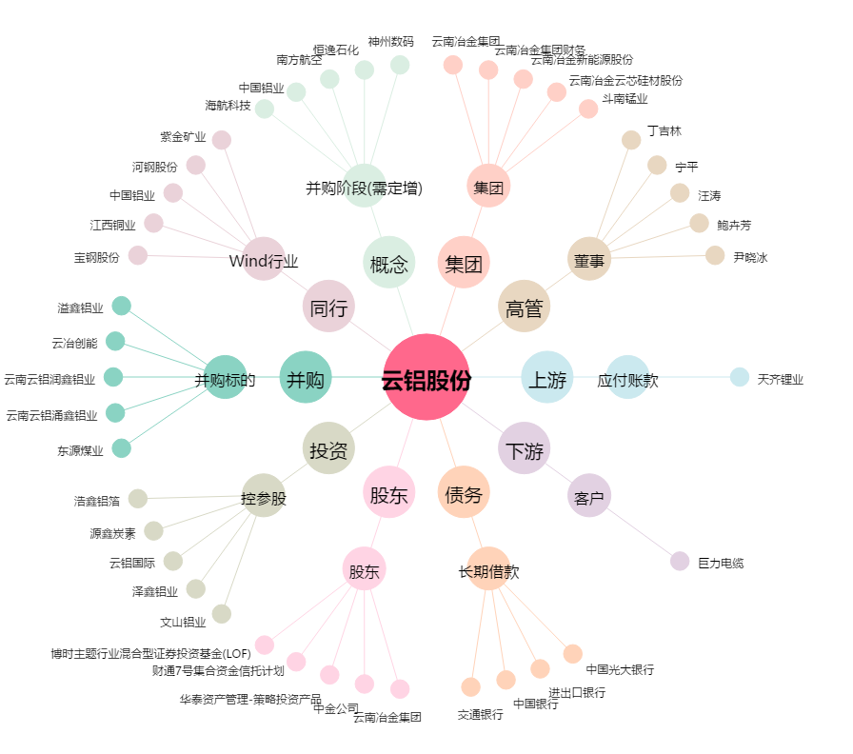
云铝股份[000807.SZ] - 关系概览图

